业务流程图
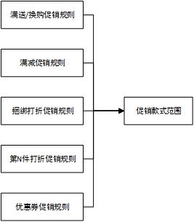

系统名 |  | 子系统名 | 模块名 |  | 功能名
零售门店管理系统_Ver2.0 |  | 火掌柜 | 营销 |  | 营销共通

业务流程图

 | 1、促销活动详情 |  |  | 2、促销规则设置
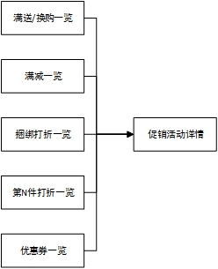

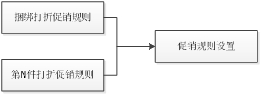

 | 3、款式范围（商业模式为“服鞋模式”时才有促销款式范围） |  |  | 4、商品范围

